wykresy PL_UE
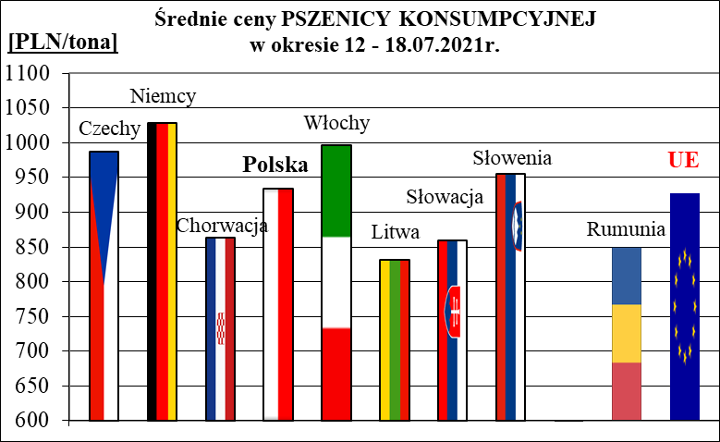
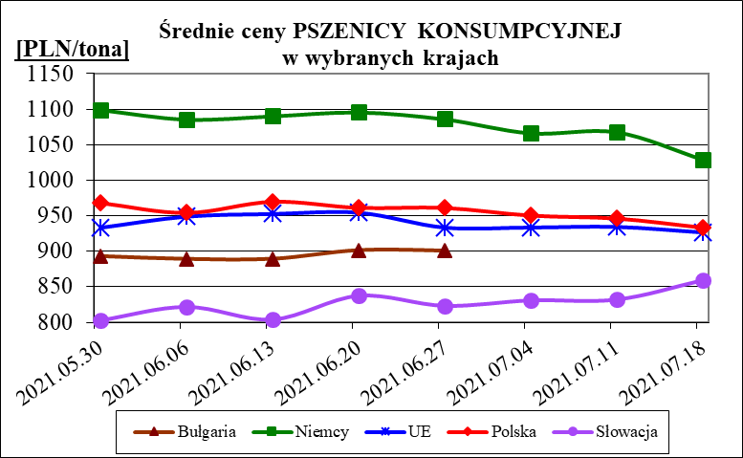
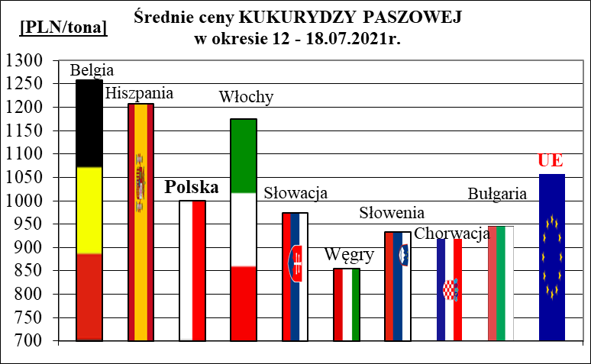
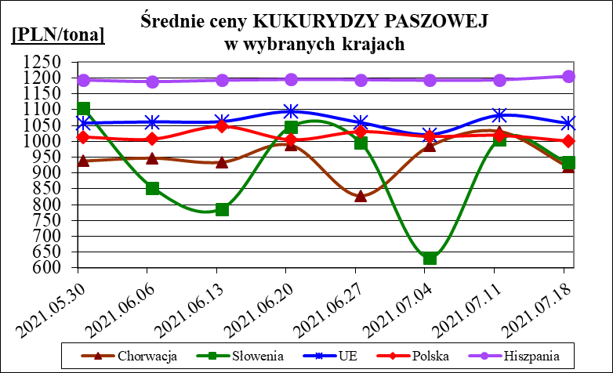
Porównanie średnich cen ziarna netto (bez VAT) w Polsce i w UE za okres: | 19 - 25 lipca 2021
Dane za 26 lipca - 1 sierpnia br. - brak aktualizacji na stronie KE

